상품제안서
캐리미 확장형 USB포트 방수백팩 | 상품코드: S41682

 |  |  |  |  |  |  | 02-713-8555 | www.synergygift.co.kr
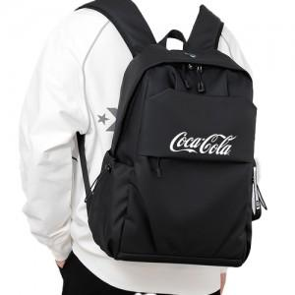

【상세/제작정보】 | <p><span style="font-size: 14pt;">※ 기본수량 미만 발주 진행시 별도 문의 바랍니다.</span></p><p><span style="font-size: 14pt;">※ 운임비 별도 발생 됩니다.</span>&nbsp;</p>

【인쇄/포장옵션】 | 풀칼라 / OPP(비닐)

【공급단가】 | 수량 | 30~ | 100~ | 300~ | 500~ | 1,000~
*VAT별도 | 그레이 | 17,620원 | 17,200원 | 16,490원 | 16,070원 | 15,650원
 | 블랙 | 17,620원 | 17,200원 | 16,490원 | 16,070원 | 15,650원

【상품 URL】 | https://www.synergygift.co.kr:443/src/goods_detail.php?gdno=41682

